送金一覧表（送金データ修正）画面
送金一覧表（送金データ修正）画面 |  |  |  |  |  | 作成者 |  | 作成日 | 更新者 | 更新日 | Rev
 |  |  |  |  |  | サポート部 ホアン |  | 2020-05-14 |  | 2020-05-13 | Draft#2

 | 【1】主なディレクトリ構成
1. 送金管理TOP
1. 1 情報登録
1. 2 送金処理
1. 3 最終送金
1. 4 帳票メニュー
1.1.1 科目別元情報登録
1.1.2 送金データ作成
1.1.3 送金一覧表（送金データ修正）1.1.4 月末送金一括振込データ作成
1.2.1 情報登録
1.2.2 送金処理
1.2.3 最終送金
1.2.4 帳票メニュー
1.3.1 情報登録
1.3.2 送金処理
1.3.3 最終送金
1.3.4 帳票メニュー
1.4.1 収入内訳
1.4.2 送金集計表

exs_main
⑥view.py

zm
②
urls.py

zum04
④urls.py
page
③
urls.py
U03PR012

⑤U03PR012View
.as_view()

www
static
js
common
features
download-upload

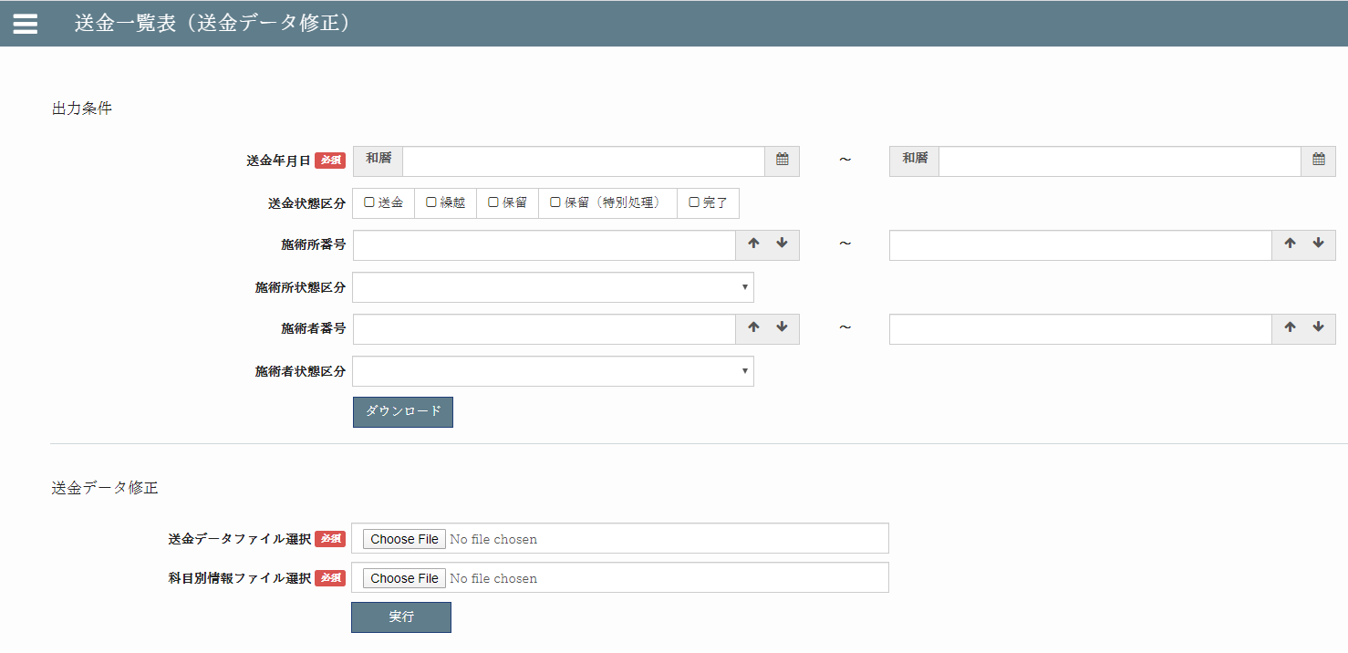
download.html
①
download-upload.js

download-upload
①
base.html
Templates
Common
features

upload.html
②
download.html
③upload.html

 | 【2】処理フローイメージ（画面） | ※詳細説明は別紙（保険者番号変換テーブルの例）
遷移したい項目をクリックする。項目パネルには以下のHTMLタグが埋め込まれており、hrefのパスがサーバーに送信される。
１）ブラウザ画面
サーバー側（Django)


３）URL処理
②url.py（zm\urls.py）→
③urls.py（zm\page\zum04\urls.py）→
④urls.py（zm\page\zum04\U03PR012\urls.py）→
⑤views.py（\zm\page\zum04\U03PR012\views.py）
へとURL処理が渡される。

リクエスト
( GET )

画面生成メインブロック①で生成された画面が
ブラウザに表示される際に、テンプレートに埋め込まれているJavaScriptが実行される。
ブラウザ画面
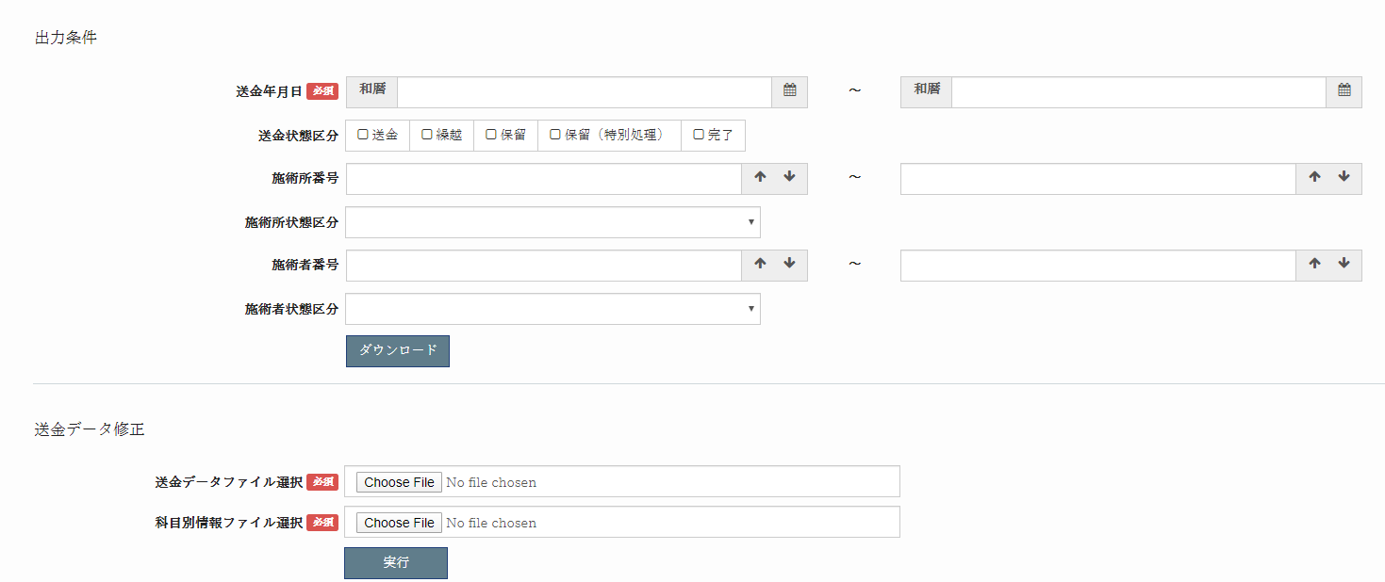

４）View処理
4-1) GET処理ブロック
⑤views.py（\zm\page\zum04\U03PR012\views.py）のU03PR012Viewクラスに
処理が飛ぶが、継承先※注１のスーパークラスに処理が渡され、最終的に⑥views.py（\exs_main\views.py）のBaseHtmlViewのGET関数でGETされた際の処理を行う。

4-2) 画面生成メインブロック①
⑥views.pyの_doHeader、_doMainBody、_doFooter関数で画面のレイアウトの部品を作成し、rendeｒ関数で該当のテンプレート（templates/common/futures/download-upload/base.html）を読み込み、上記の部品をテンプレートに埋め込み返却する。

①download-upload.js内で上記で取得した画面の中身を取得する
ために、Ajaxメソッドを作成し、サーバー側にPOST
リクエストを送信する。
２）フロント側
全ての処理が終了すると、download-upload.jsのalways→
successブロックに処理が飛び、返却された
フォームデータをmikan.form.html_form関数
を使用し、フォームを生成する。
※２）～５）の間でエラーが発生すると、その時点でエラー画面が画面に表示される。

リクエスト
( POST )
5-1) Ajax - Posｔ処理ブロック
⑤views.py（\zm\page\zum04\U03PR012\views.py）のU03PR012Viewクラスに
処理が飛ぶが、継承先※注１のスーパークラスに処理が渡され、最終的に⑥views.py（\exs_main\views.py）のBaseHtmlVieｗのPOST関数ｆでPOSTされた際の処理を行う。

5-2) Ajax - 画面生成メインブロック②
⑤views.pyのdisplay_download_form関数で、フォームを生成するためのフォームデータをJSONで取得し、返却する。

完成したフォーム画面が出力される。
ブラウザ画面
 |  |  |  |  |  |  | ※注１
 |  |  |  |  |  |  | U03PR012ViewとAbstractPageとBaseHtmlViewクラス継承関係図
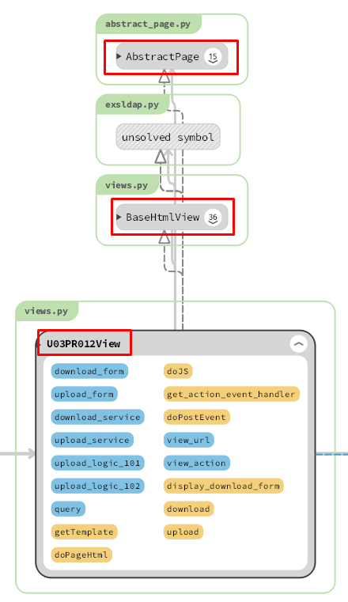
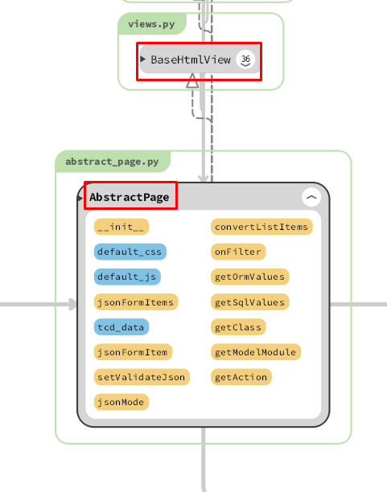
 |  |  | ① | U03PR012ViewクラスがAbstractPageクラスに継承されました。

 |  |  | ② | AbstractPageクラスがBaseHtmlViewクラスに継承されました。

 |  |  | ①②－＞ |  | U03PR012ViewクラスがBaseHtmlViewクラスに継承されました。

送金一覧表（送金データ修正）ダウンロード機能
送金一覧表（送金データ修正）ダウンロード機能 |  |  |  |  |  |  | 作成者 |  |  |  |  |  | 更新者 | 更新日 | Rev
 |  |  |  |  |  |  | サポート部 ホアン |  |  |  |  | 2020-05-15 | サポート部 |  | Draft#2

1. 送金管理TOP
1. 1 情報登録
1. 2 送金処理
1. 3 最終送金
1. 4 帳票メニュー
1.1.1 科目別元情報登録
1.1.2 送金データ作成
1.1.3 送金一覧表（送金データ修正）1.1.4 月末送金一括振込データ作成
1.2.1 情報登録
1.2.2 送金処理
1.2.3 最終送金
1.2.4 帳票メニュー
1.3.1 情報登録
1.3.2 送金処理
1.3.3 最終送金
1.3.4 帳票メニュー
1.4.1 収入内訳
1.4.2 送金集計表
 | 【1】機能概要（ダウンロード機能） |  |  |  |  | 前提条件
 |  |  |  |  |  |  | 送金データ作成が完了していること。
 |  |  |  |  |  | 概要
 |  |  |  |  |  |  | ・出力済みの送金データおよび、送金データ科目別情報の確認と修正を行う。
 |  |  |  |  |  |  | ・本機能は大きく分けて、ダウンロード（情報取得）とアップロード（情報更新）の2種類で構成される。
 |  |  |  |  |  |  |  | → ダウンロード
 |  |  |  |  |  |  |  |  | 条件で指定された内容を基に、送金データおよび送金データ科目別情報を取得する。
 |  |  |  |  |  |  |  |  | 取得した情報を2つのExcelとしてダウンロードする（各レイアウトシート参照）
 |  |  |  |  |  | データ取得（★マークは必須情報）
 |  |  |  |  |  |  | ★ | REMITTANCE_101（送金データ）
 |  |  |  |  |  |  | ★ |  | ┣ | REMITTANCE_102（送金データに紐づく送金データ科目別情報）
 |  |  |  |  |  |  | ★ |  | ┣ | FACILITY_000（送金データに紐づく施術所）
 |  |  |  |  |  |  | ★ |  | ┗ | PRACTITIONER_000（送金データに紐づく施術者）

 |  |  |  |  |  | 固定検索条件
 |  |  |  |  |  |  | 全てのテーブル共通
 |  |  |  |  |  |  |  | delete_flag = 0
 |  |  |  |  |  |  |  | organization_000_d_id = {選択中の管理協同組合DID}

 |  |  |  |  |  | 画面から動的に渡される項目
 |  |  |  |  |  |  | 画面イメージを参照。

 |  |  |  |  |  | 全体の出力順
 | 画面の送金一覧表（送金データ修正）機能 |  |  |  |  |  | 特になし。


 | パスの送金一覧表（送金データ修正）機能
 |  | https://toitsu-unification.ad.zenjukyo.gr.jp/zm/zum04/U03PR012/

 | 【2】入力/出力

 |  | ・機能としての入力、出力は以下の表を参照。
 |  | 入力/出力 | 内容
 |  | 入力 | ・フォームデータ: ・送金年月日: REMITTANCE_101.remittance_date ・送金状態区分: REMITTANCE_101.remittance_status_class_tcd ・施術所番号: REMITTANCE_101.facility_number ・施術所状態区分: FACILITY_000.facility_status_class_tcd ・施術者番号: REMITTANCE_101.practitioner_number ・施術者状態区分: PRACTITIONER_000.practitioner_status_class_tcd

 |  | 出力 | ・取得した情報を2つのExcelとしてダウンロードする（各レイアウトシート参照）

 | 【3】主なディレクトリ構成
exs_main
⑥view.py

zm
②
urls.py

page
zum04
③
urls.py
U03PR012
④urls.py

⑤U03PR012View
.download()

js
features
download-upload
www
static
common

①
download-upload.js

 | 【4】処理フローイメージ（機能）

フォームに条件を入力し、
ダウンロードボタンをクリックする。
１）ブラウザ画面
結果表示
（ダウンロード画面が表示される。）
①ダウンロードボタンのクリックイベントで URLパスを指定し、フォームデータを取得し、Ajaxでサーバー(Django)のurls,pyへ、POSTリクエストする。
２）フロント側
全ての処理が終了すると、download-upload.jsのdoneブロックに処理が飛び、
ダウンロードパスからエクセルファイルをダウンロードする。
※２）～５）の間でエラーが発生すると、その時点でエラー画面が画面に表示される。
サーバー側（Django)
３）URL処理
②url.py（zm\urls.py）→
③urls.py（zm\page\zum04\urls.py）→
④urls.py（zm\page\zum04\U03PR012\urls.py）→
⑤views.py（\zm\page\zum04\U03PR012\views.py）
へとURL処理が渡される。
４）View処理
4-1) POST処理ブロック
⑤views.py（\zm\page\zum04\U03PR012\views.py）のU03PR012Viewクラスに
処理が飛ぶが、継承先※注１のスーパークラスに処理が渡され、最終的に⑥views.py（\exs_main\views.py）のBaseHtmlViewでPOSTされた際の処理を行う。
4-2) メイン関数呼び出しブロック
⑤views.pyのU03PR012View内のdoPostEvent関数の処理を行い、
その内部のgetattrメソッドで、download関数が呼ばれる。

リクエスト
( POST )

５）download関数
フォームに入力されたデータを条件にデータベースを検索する。
データがあれば、エクセルファイルを生成し、データを書き込み、ダウンロードパスを返却する。

レスポンス

クライアント
フォームデータ

サーバーに
リクエストを送信
 |  |  |  |  | ダウンロードボタンのクリックイベントで、
 |  |  |  | POSTメソッドを使用してリクエストをサーバーに送信する

 |  |  |  |  |  |  |  |  |  |  | \js\common\features\download_upload\download_upload.js
パラメータを
フィルタ
 |  |  |  | U03PR012Viewのdownload関数で
 |  |  |  | \webapp\zm\page\zum04\U03PR012\views.py

SQLクエリを作成
 |  |  |  | U03PR012Viewのdownload関数で
 |  |  |  | \webapp\zm\page\zum04\U03PR012\views.py

db-mariadb
データーを検索
 |  |  |  | U03PR012Viewのdownload関数で
 |  |  |  | \webapp\zm\page\zum04\U03PR012\views.py

excelファイル作成
 |  |  |  | U03PR012Viewのdownload関数で
 |  |  |  | \webapp\zm\page\zum04\U03PR012\views.py

excelファイル
 |  |  |  | U03PR012Viewのdownload関数で
 |  |  |  | \webapp\zm\page\zum04\U03PR012\views.py

jsonオブジェクト
 |  |  |  | U03PR012Viewのdownload関数で
 |  |  |  | \webapp\zm\page\zum04\U03PR012\views.py

送金一覧表（送金データ修正）アップロード機能
送金一覧表（送金データ修正）アップロード機能 |  |  |  |  |  |  |  |  |  | 作成者 |  |  |  |  | 作成日 | 更新者 | 更新日 | Rev
 |  |  |  |  |  |  |  |  |  | サポート部 ホアン |  |  |  |  | 2020-05-16 | サポート部 |  | Draft#2

 | 【1】機能概要（アップロード機能） |  |  |  |  |  |  |  | 前提条件
 |  |  |  |  |  |  |  |  |  | 送金データ作成が完了していること。
1. 送金管理TOP
1. 1 情報登録
1. 2 送金処理
1. 3 最終送金
1. 4 帳票メニュー
1.1.1 科目別元情報登録
1.1.2 送金データ作成
1.1.3 送金一覧表（送金データ修正）1.1.4 月末送金一括振込データ作成
1.2.1 情報登録
1.2.2 送金処理
1.2.3 最終送金
1.2.4 帳票メニュー
1.3.1 情報登録
1.3.2 送金処理
1.3.3 最終送金
1.3.4 帳票メニュー
1.4.1 収入内訳
1.4.2 送金集計表
 |  |  |  |  |  |  |  |  | 概要
 |  |  |  |  |  |  |  |  |  | ・出力済みの送金データおよび、送金データ科目別情報の確認と修正を行う。
 |  |  |  |  |  |  |  |  |  | ・本機能は大きく分けて、ダウンロード（情報取得）とアップロード（情報更新）の2種類で構成される。
 |  |  |  |  |  |  |  |  |  |  | → アップロード
 |  |  |  |  |  |  |  |  |  |  |  | 「Excelレイアウト（送金データ）」シートに記載されている、算定項目を再計算し、
 |  |  |  |  |  |  |  |  |  |  |  | 正の値であれば、送金額へ、負の値であれば繰越額へ反映する。
 |  |  |  |  |  |  |  |  |  |  |  | ※対象の送金データに紐づく、REMITTANCE_102 を合算した数値が必要。
 |  |  |  |  |  |  |  |  | データ取得（★マークは必須情報）
 |  |  |  |  |  |  |  |  |  | ★ | REMITTANCE_101（送金データ）
 |  |  |  |  |  |  |  |  |  | ★ |  | ┣ | REMITTANCE_102（送金データに紐づく送金データ科目別情報）
 |  |  |  |  |  |  |  |  |  | ★ |  | ┣ | FACILITY_000（送金データに紐づく施術所）
 |  |  |  |  |  |  |  |  |  | ★ |  | ┗ | PRACTITIONER_000（送金データに紐づく施術者）

 |  |  |  |  |  |  |  |  | 固定検索条件
 |  |  |  |  |  |  |  |  |  | 全てのテーブル共通
 |  |  |  |  |  |  |  |  |  |  | delete_flag = 0
 |  |  |  |  |  |  |  |  |  |  | organization_000_d_id = {選択中の管理協同組合DID}

 |  |  |  |  |  |  |  |  | 画面から動的に渡される項目
 |  |  |  |  |  |  |  |  |  | 画面イメージを参照。

 |  |  |  |  |  |  |  |  | 全体の出力順
 |  |  |  |  |  |  |  |  |  | 特になし。
 | 画面の送金一覧表（送金データ修正）機能

 | パスの送金一覧表（送金データ修正）機能
 |  | https://toitsu-unification.ad.zenjukyo.gr.jp/zm/zum04/U03PR012/

 | 【2】入力/出力

 |  | ・機能としての入力、出力は以下の表を参照。
 |  | 入力/出力 | 内容
 |  | 入力 | remittance_101のエクセルファイル remittance_102のエクセルファイル

 |  | 出力 | REMITTANCE_102.money_amount、REMITTANCE_102.tax_rate、REMITTANCE_102.taxable_flag、REMITTANCE_102.tax_amount、REMITTANCE_102.total_amount、REMITTANCE_102.note、REMITTANCE_102.display_orderカラムが更新されます。

 | 【3】主なディレクトリ構成
exs_main
⑥view.py

zm
②
urls.py

zum04
U03PR012
④urls.py
page
③
urls.py

⑤U03PR012View
.upload()

www
js
features
download-upload
static
common

①
download-upload
.js

 | 【4】処理フローイメージ（機能） |  |  |  |  |  | ※１）～４-1）まではダウンロード機能と同じ

サーバー側（Django)
３）URL処理
②url.py（zm\urls.py）→
③urls.py（zm\page\zum04\urls.py）→
④urls.py（zm\page\zum04\U03PR012\urls.py）→
⑤views.py（\zm\page\zum04\U03PR012\views.py）
へとURL処理が渡される。
４）View処理
4-1) POST処理ブロック
⑤views.py（\zm\page\zum04\U03PR012\views.py）のU03PR012Viewクラスに
処理が飛ぶが、継承先※注１のスーパークラスに処理が渡され、最終的に⑥views.py（\exs_main\views.py）のBaseHtmlViewでPOSTされた際の処理を行う。
4-2) メイン関数呼び出しブロック
⑤views.pyのU03PR012View内のdoPostEvent関数の処理を行い、
その内部のgetattrメソッドで、upload関数が呼ばれる。
エクセルファイルをイベントし、
アップロードボタンをクリックする。
１）ブラウザ画面
結果表示
（更新件数などが表示される。）
※更新できなかったデータがあれば、
そのデータがエクセルシートで出力される。

リクエスト
( POST )

①アップロードボタンのクリックイベントで URLパスを指定し、エクセルファイルオブジェクトを取得し、POSTメソッドでサーバー(Django)のurls,pyへ、POSTリクエストする。
２）フロント側
全ての処理が終了すると、download-upload.jsのdoneブロックに処理が飛び、
成功したレコードと失敗したレコードの数を通知する
※２）～５）の間でエラーが発生すると、その時点でエラー画面が画面に表示される。

５）upload関数
アップロードされたエクセルファイルを取得し、更新された値を調べ、
データベースに反映し、データの更新を行い、更新件数などの更新結果をまとめたJSONファイルを返却する。エラーの場合はエラーの件を含むExcelファイルを返します。

レスポンス

クライアント
エクセルファイル

サーバーに
リクエストを送信
 |  |  |  |  |  | アップロードボタンのクリックイベントで、
 |  |  |  |  | POSTメソッドを使用してリクエストをサーバーに送信する

エクセルファイルを取得
 |  |  |  |  |  |  |  |  |  |  |  |  |  | \js\common\features\download_upload\download_upload.js
 |  |  |  |  | U03PR012Viewのdownload関数でservice.pyのUploadServiceクラスのget_uploaded_files関数が呼ばれる
 |  |  |  |  | U03PR012Viewのパス：\webapp\zm\page\zum04\U03PR012\views.py
 |  |  |  |  | service.pyのパス：\zm\page\zum04\U03PR012\service.py

エクセルファイルの内容を取得
 |  |  |  |  | U03PR012Viewのdownload関数でservice.pyのUploadServiceクラスのget_remittance_from_excel関数が呼ばれる
 |  |  |  |  | U03PR012Viewのパス：\webapp\zm\page\zum04\U03PR012\views.py
 |  |  |  |  | service.pyのパス：\zm\page\zum04\U03PR012\service.py
db-mariadb
データーを更新
 |  |  |  |  | U03PR012Viewのdownload関数でlogic.pyのUploadLogic101とUploadLogic102クラスのupdate_and_recalculate関数が呼ばれる
 |  |  |  |  | U03PR012Viewのパス：\webapp\zm\page\zum04\U03PR012\views.py
 |  |  |  |  | logic.pyのパス：\zm\page\zum04\U03PR012\logic.py

成功と失敗の数を数える
 |  |  |  |  | U03PR012Viewのdownload関数で
 |  |  |  |  | U03PR012Viewのパス：\webapp\zm\page\zum04\U03PR012\views.py

excelファイル
 |  |  |  | エラー |  |  |  | エラーレコードがある場合、サーバーはレコードをリストするExcelファイルを作成します。後で、Excelファイルのパスを返却します。

jsonオブジェクト
 |  |  |  |  |  |  | jsonオブジェクトに成功したレコードと失敗したレコードの数とexcelファイルのパスを入れます。それから、クライアントに返却します。

